設計
OCI
MES
PHASWDA1.WP_PNLHIST@PHAMW
PHAMWDA1.WP_PNLHIST@PHAMW
PHBMWDA1.WP_PNLHIST@PHBMW
PHBSWDA1.WP_PNLHIST@PHBMW
PHAAMWDA1.WP_PNLHIST@PHBUW
Report
PHASWDA1.WP_PNLHIST@PHAMR
PHAMWDA1.WP_PNLHIST@PHAMR
PHBMWDA1.WP_PNLHIST@PHBMR
PHBSWDA1.WP_PNLHIST@PHBMR
PHAAMWDA1.WP_PNLHIST@PHBUR
PRO
PRO
PRO
PRO
PRO
PRO
PHBBMSDA1.CMOSS_PLAN_VERSION_D@PHARS
PHBBMSDA1.CMOSS_INPUT_OUTPUT@PHARS
PHASUMDA1.RPT_WRM_INP_SCN_ACT2@PHARS
PHASUMDA1.RPT_WRM_INP_SCN_ACT1@PHARS
PHASUMDA1.RPT_WRM_INP_SCN_ACT3@PHARS
PHASUMDA1.RPT_WRM_INP_SCN_ACT4@PHARS
PHASUMDA1.RPT_WRM_INP_SCN_ACT5@PHARS
PHASUMDA1.RPT_WRM_INP_SCN_ACT6@PHARS
PRO

PHAMSDA1.V_RPT_INOUT_DTL_NHALCM@PHARS

PHASDA1.V_RPT_INOUT_DTL_NHALCM_TV@PHARS

OGG
PHBBMSDA1.V_RPT_INOUT_DTL_NHBLCM@PHARS

PHBSDA1.V_RPT_INOUT_DTL_NHBLCM_TV@PHARS
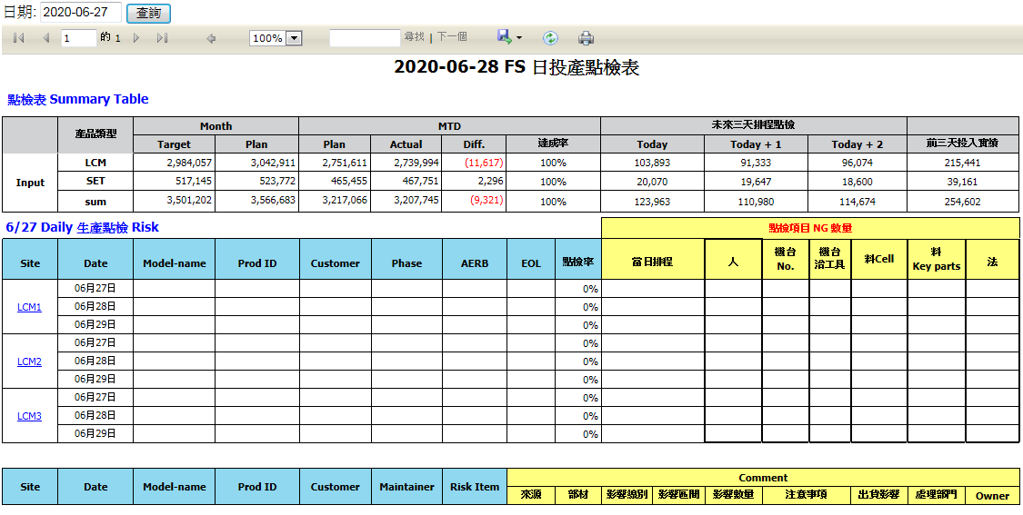

PHAAMSDA1.V_RPT_INOUT_DTL_FSAALCM@PHBUR

CMOSS
cmoss_scid_admin.CMOSS_FP_TARGET_VERSION_V@NHSUM_SCMRPT
cmoss_scid_admin.cmoss_prod_info@NHSUM_SCMRPT
cmoss_scid_admin.cmoss_input_output@NHSUM_SCMRPT
cmoss_scid_admin.CMOSS_INPUT_PLAN_WEEKLY_FS@NHSUM_SCMRPT
cmoss_scid_admin.FSOP_DIM_SIS_PROD_PHASE_FS@NHSUM_SCMRPT

PHSUMDA1.FSOP_DIM_SIS_PROD_PHASE_FS@PHARS
ETL

新建TABLE原因：FS日投產點檢報表，由TN移回FS管理，所以需要新建table來存放資料
每天約寫入1000筆數據。
保留1年數據，各table大概保留366000筆數據。

procedure
SEVER
TABLE

目的和使用情景
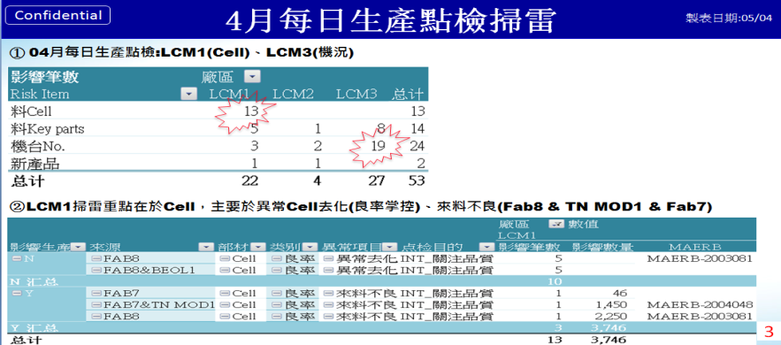
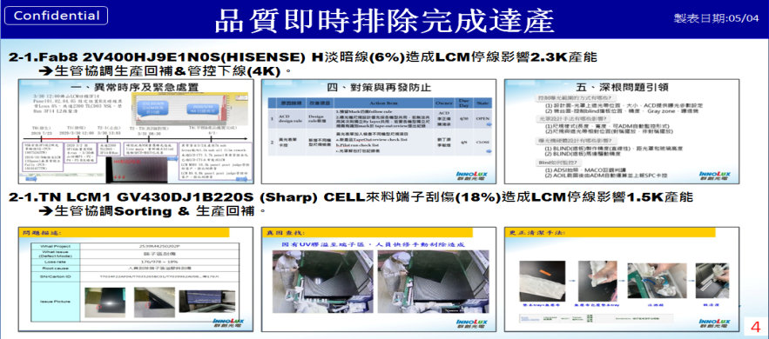
點檢目的：
事前管理，生管比對DPS Review工廠人機料法準備狀況，要求相關部門提前因應，保障達產達交。

使用情景：
①工廠早會與各單位報告，生產需注意事項。
②SCM總處早會報告。

事後分析：
定期對過往點檢內容分析檢討。
①有效預防項目→督促改善，推動固化，形成機制。
②實質發生項目→提前安排，提高生產效率。
③無效項目→相關單位前期因應效果，生管對影響生產因素的預測、掌握度回歸總結。

點檢系統使用案例(4月生產物料對搭報告使用)

